关系图
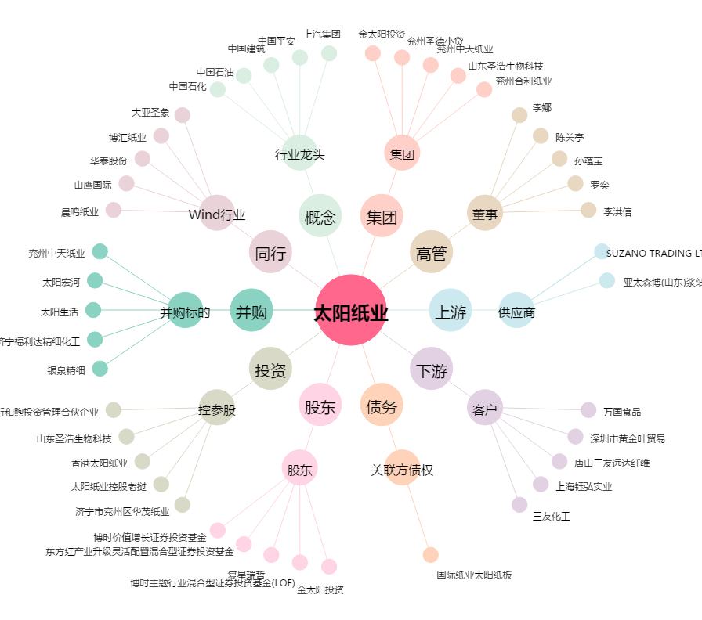
太阳纸业[002078.SZ] - 关系概览图

